Planilha1
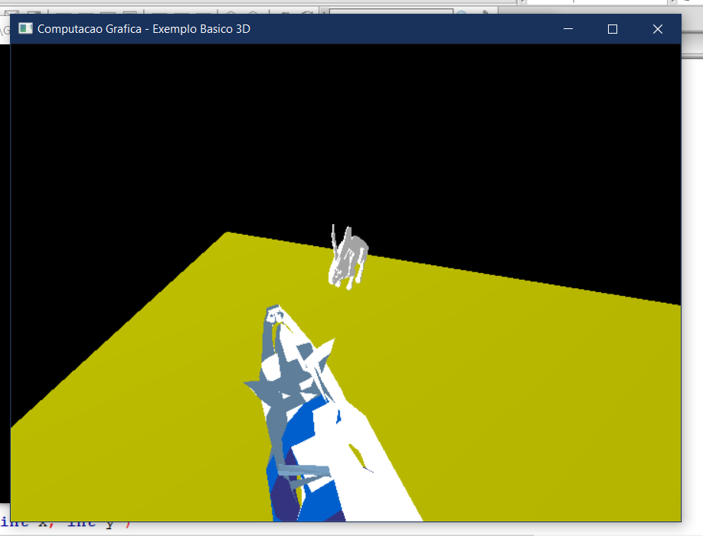
O mapa ta em 25x25
As estradas no mapa tem 2 de tamanho, no jgo 2x2=4
Mais ou menos o tamanho da trilha no jogo é da ponta da imagem até o coelho

